人件費と材料費
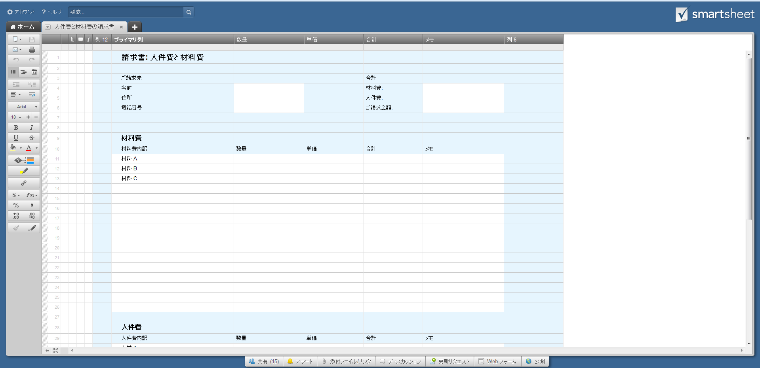
請求書: 人件費と材料費

 | ご請求先 |  |  |  |  | 合計
 | 名前 |  |  |  |  | 材料費: | 0
 | 住所 |  |  |  |  | 人件費: | 0
 | 電話番号 |  |  |  |  | ご請求金額: | 0

 | 材料費
 | 材料費内訳 | 数量 | 単価 | 合計 | メモ
 | 材料 A
 | 材料 B
 | 材料 C

 | 合計 |  |  | 0

 | 人件費
 | 人件費内訳 | 数量 | 単価 | 合計 | メモ
 | 人材 A
 | 人材 B
 | 人材 C
 | 人材 D

 | 合計 |  |  | 0

または、ここをクリックして Smartsheet で人件費と材料費の請求書を作成

